Sheet1
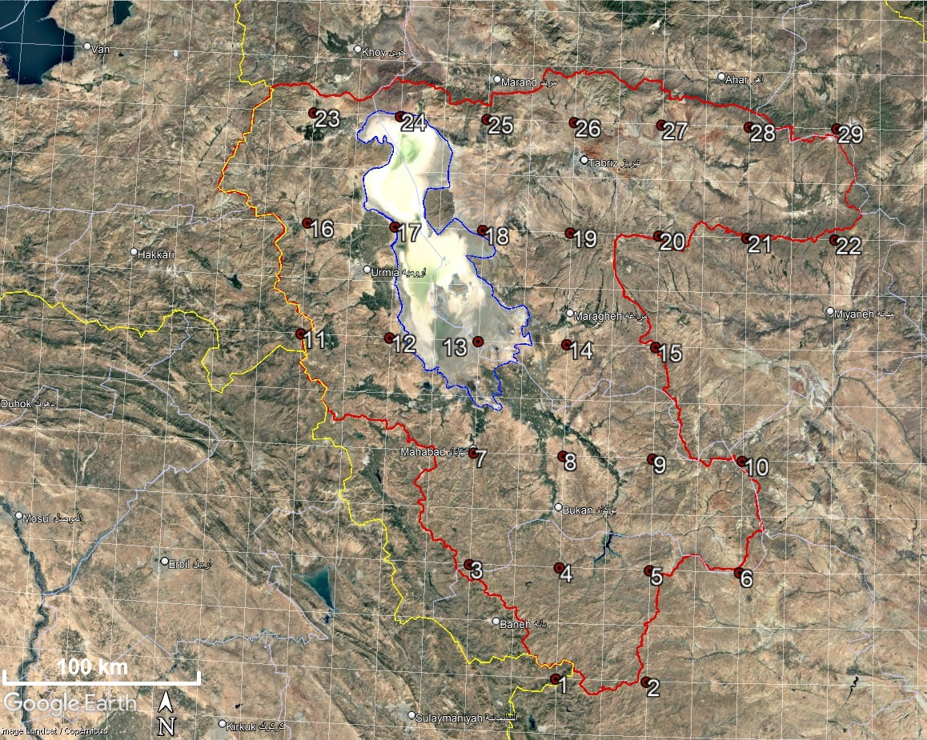
Point | Y: Lat. | X: Lon. | Z: Elev.
1 | 35.75 | 46.25 | 1717
2 | 35.75 | 46.75 | 2078
3 | 36.25 | 45.75 | 1784
4 | 36.25 | 46.25 | 1618
5 | 36.25 | 46.75 | 1923
6 | 36.25 | 47.25 | 1990
7 | 36.75 | 45.75 | 1518
8 | 36.75 | 46.25 | 1414
9 | 36.75 | 46.75 | 2003
10 | 36.75 | 47.25 | 2686
11 | 37.25 | 44.75 | 2598
12 | 37.25 | 45.25 | 1690
13 | 37.25 | 45.75 | 1268
14 | 37.25 | 46.25 | 1635
15 | 37.25 | 46.75 | 2012
16 | 37.75 | 44.75 | 1926
17 | 37.75 | 45.25 | 1278
18 | 37.75 | 45.75 | 1271
19 | 37.75 | 46.25 | 2699
20 | 37.75 | 46.75 | 1984
21 | 37.75 | 47.25 | 2187
22 | 37.75 | 47.75 | 2800
23 | 38.25 | 44.75 | 1460
24 | 38.25 | 45.25 | 1268
25 | 38.25 | 45.75 | 1904
26 | 38.25 | 46.25 | 1505
27 | 38.25 | 46.75 | 1812
28 | 38.25 | 47.25 | 2201
29 | 38.25 | 47.75 | 2792

